Лист1
Заказ |  |  |  |  |  |  | Заказ

Артикул | Фото | Цвет | Наименование | Закупочная цена | Кол-во | Итого | Наименование | Фото | Цвет | Закупочная цена | Кол-во | Итого
Оптима Джик-турбо |  | Голубой | Электроточилка | 590.00 ₽ | - | 0.00 ₽ | Ластик Джик-турбо |  | Голубой | 190.00 ₽ | - | 0.00 ₽
Оптима Джик-турбо |  | Зеленый | Электроточилка | 590.00 ₽ | - | 0.00 ₽ | Ластик Джик-турбо |  | Зеленый | 190.00 ₽ | - | 0.00 ₽
Оптима Джик-турбо |  | Фиолетовый | Электроточилка | 590.00 ₽ | - | 0.00 ₽ | Ластик Джик-турбо |  | Фиолетовый | 190.00 ₽ | - | 0.00 ₽
Оптима Джик-турбо |  | Синий | Электроточилка | 590.00 ₽ | - | 0.00 ₽ | Ластик Джик-турбо |  | Синий | 190.00 ₽ | - | 0.00 ₽
Оптима Джик-турбо |  | Сиреневый | Электроточилка | 590.00 ₽ | - | 0.00 ₽ | Ластик Джик-турбо |  | Сиреневый | 190.00 ₽ | - | 0.00 ₽
Оптима Джик-турбо |  | Желтый | Электроточилка | 590.00 ₽ | - | 0.00 ₽ | Сменные ластики (набор) 20 резинок | 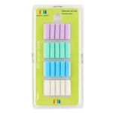 | Разноцветные | 80.00 ₽ | - | 0.00 ₽
Оптима Джик-турбо |  | Оранжевый | Электроточилка | 590.00 ₽ | - | 0.00 ₽
 |  |  |  | Итого точилки | 0 | 0.00 ₽ |  |  |  | Итого ластики | 0 | 0.00 ₽

Артикул | Фото | Цвет | описание | Закупочная цена | Кол-во | Итого | Наименование | Фото | Артикул | Закупочная цена | Кол-во | Итого
Sp-3 |  |  | оригинальный кубик-спиннер, пластик | 390.00 ₽ |  | 0.00 ₽ | 3Д Паззл, из дерева | 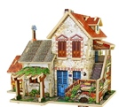 | F124 | 490.00 ₽ | - | 0.00 ₽
Sp-5 |  |  | спиннер высокого качества, материал - металл | 490.00 ₽ |  | 0.00 ₽ | 3Д Паззл, из дерева | 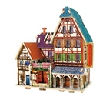 | F127 | 490.00 ₽ | - | 0.00 ₽
Sp-8 | 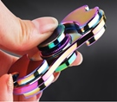 |  | спиннер высокого качества, материал - металл | 490.00 ₽ |  | 0.00 ₽ | 3Д Паззл, из дерева |  | F131 | 490.00 ₽ | - | 0.00 ₽
Sp-11 |  |  | оригинальный спиннер - шар | 390.00 ₽ |  | 0.00 ₽ | 3Д Паззл, из дерева | 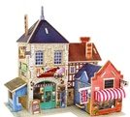 | F132 | 490.00 ₽ | - | 0.00 ₽
 |  |  |  |  |  |  | 3Д Паззл, из дерева | 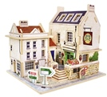 | F133 | 490.00 ₽ | - | 0.00 ₽
 |  |  |  |  |  |  | 3Д Паззл, из дерева | 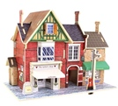 | F134 | 490.00 ₽ | - | 0.00 ₽
 |  |  |  |  |  |  | Термо-мозаика |  | TMZ-1. В комплекте: мозаика пинцет, бумага для утюга, 3 брелока, 3 колечка на пальцы. Мозаика 5 мм., в комплекте 1800 шт., платформа 8*8 см. | 490.00 ₽ | - | 0.00 ₽

 |  |  |  | итого спиннеры | - | 0.00 ₽ |  |  |  | итого Домики, Мозаика | - | 0.00 ₽

 |  |  |  |  |  |  |  |  |  | Итого заказ |  | 0.00 ₽

Минимальный заказ от 14 000 руб. в любом сочетании (наименований и цветов)

